環境
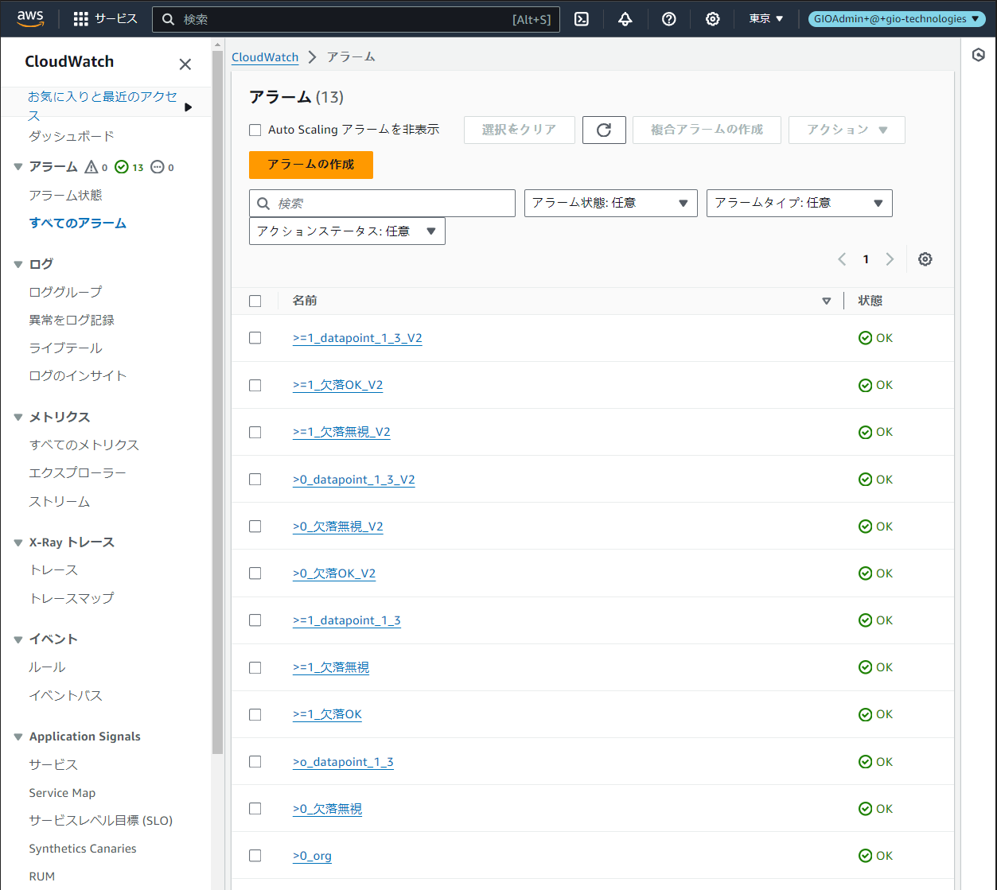

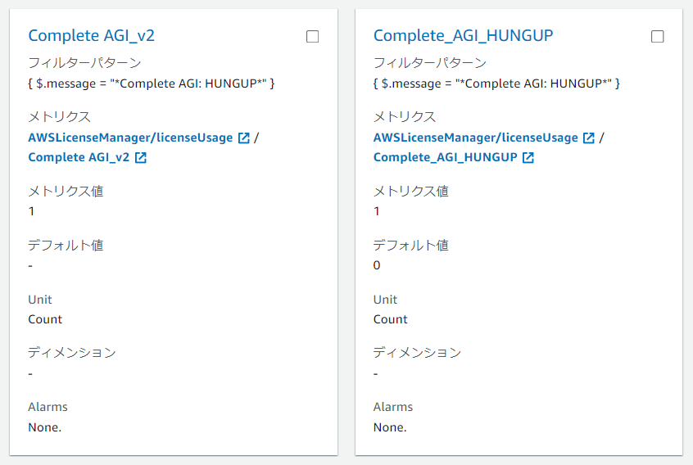
Metric
各変更設定を組み合わせて１２個Alarmを作成しました。

固定設定： |  | 検知周期 | 統計方法 | 閾値の種類 | SNS
 |  | １分間 | 合計 | 静的 | Gmail

変更条件： | No | Metric | Alarm
 |  | デフォルト値 | アラーム条件 | 欠落データの処理 | データポイント
 | １， | 0 | ０より大きい | 無視 | １／１
 | ２， | 0 | ０より大きい | 適正にする | １／１
 | ３， | 0 | ０より大きい | 適正にする | １／３
 | ４， | 0 | １以上 | 無視 | １／１
 | ５， | 0 | １以上 | 適正にする | １／１
 | ６， | 0 | １以上 | 適正にする | １／３
 | ７， | ー（空欄） | ０より大きい | 無視 | １／１
 | ８， | ー（空欄） | ０より大きい | 適正にする | １／１
 | ９， | ー（空欄） | ０より大きい | 適正にする | １／３
 | １０， | ー（空欄） | １以上 | 無視 | １／１
 | １１， | ー（空欄） | １以上 | 適正にする | １／１
 | １２， | ー（空欄） | １以上 | 適正にする | １／３

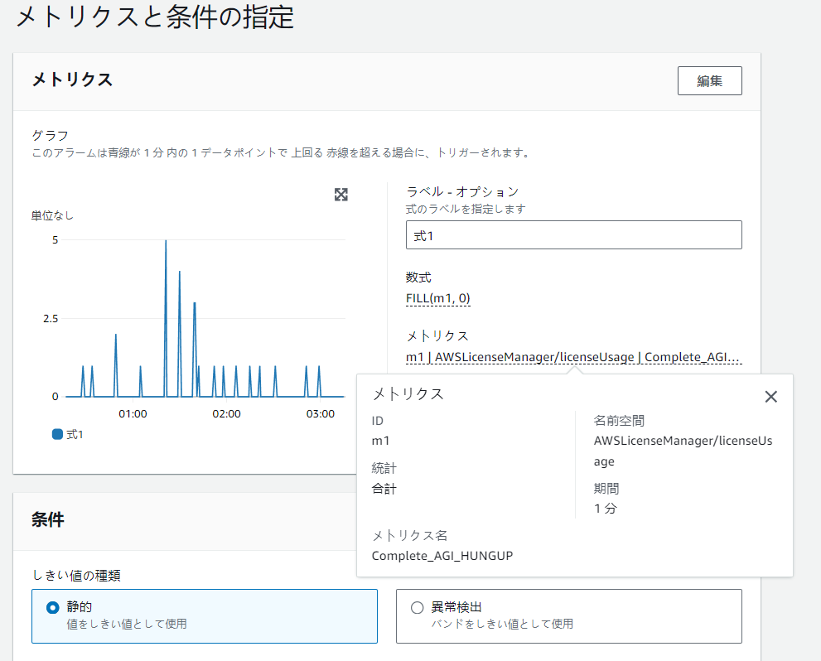
Alarm固定設定
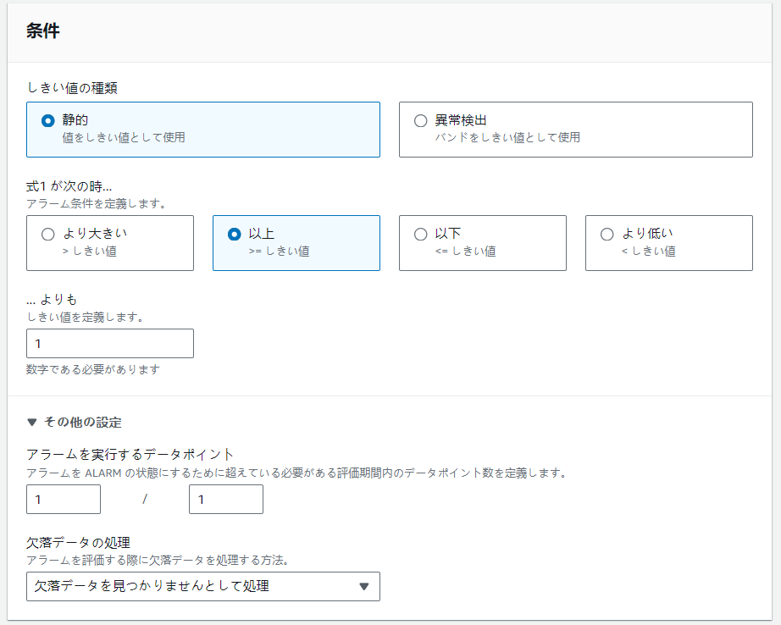
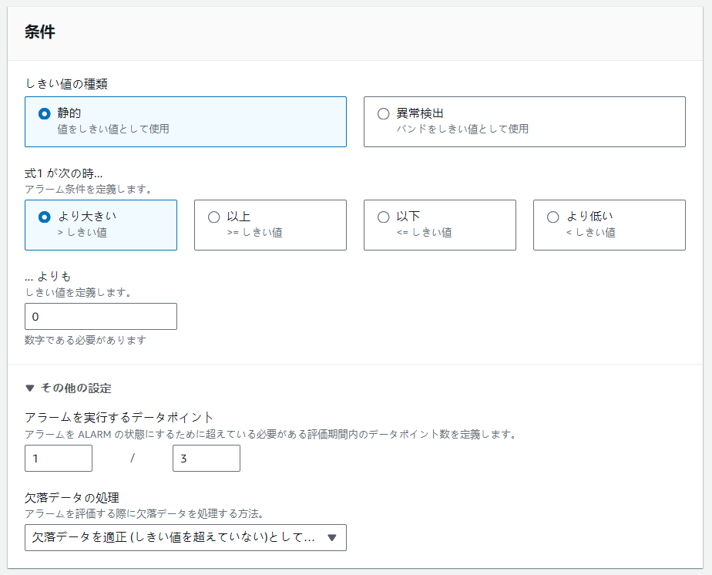
Alarm変動設定

受信メール確認
データポイント１/１の検知周期 １分間以内検知されたら検知期間のカウントを更新する
 | テストは８回を行いました
 |  | Log数 | 確認内容
 | 1回目 | 1 | HUNGUPの検出機能＆Alarmの発報機能
 | 2回目 | 3 | 期間内に連続検出機能の確認 （検知周期のカウントスタートはMetricが触発されてから）
 |  |  | Alarm期間内に発報は一回しかない
14:28
14:25
14:29
14:26
14:30
14:27
14:28
14:29
14:30
 | 3回目 | 4 | 同上 時計時間の１分間内に検出できたLog数をメールに反映出来ます。
時計時間の整数分
 | 4回目 | 4 | 期間内に複数のログ検出できても、時計時間の整数分超えたら、最初の整数分内のLog数をメールに反映出来ます。
メールに検知数の統計範囲
 |  |  | 検出間隔は１分間以上、3分間以内になる際に、データポイント１/３の設定にとってアラーム期間は最小３分間になります
 | 5回目 | 1 | 長い間隔でのHUNGUPの検出機能＆Alarmの発報機能
 | 6回目 | 5 | 4回目の再確認 | 3回目 | 4回目
 | 7回目 | 2 | 見落す確認
データポイント１/３の検知周期 ３分間以内検知されたら検知期間のカウントを更新する
 | 8回目 | 1 | 見落す確認

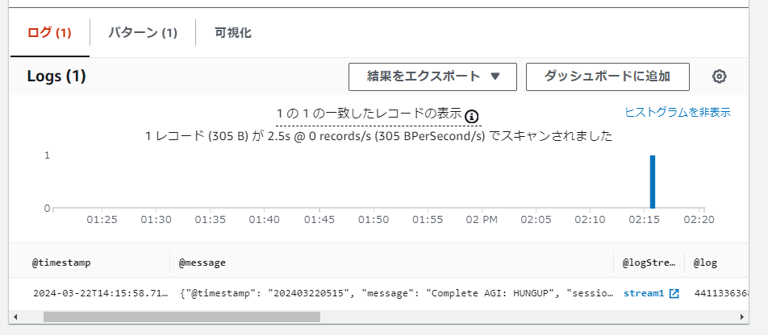
1回目

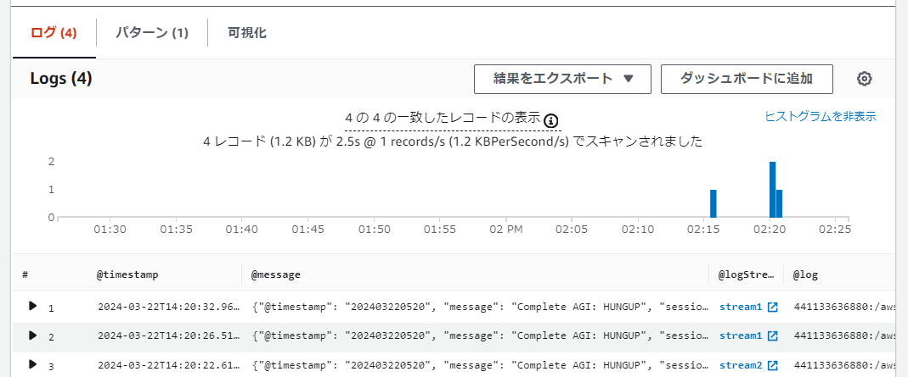
2回目

3回目

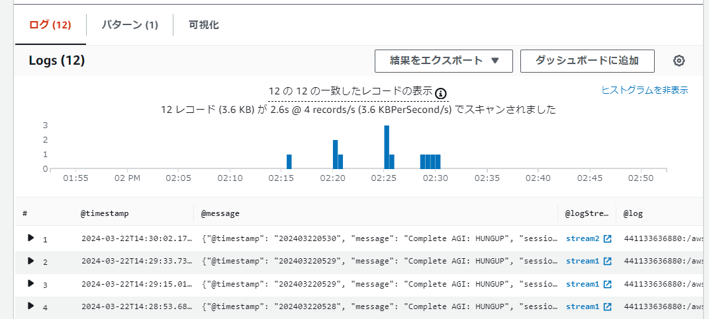
4回目
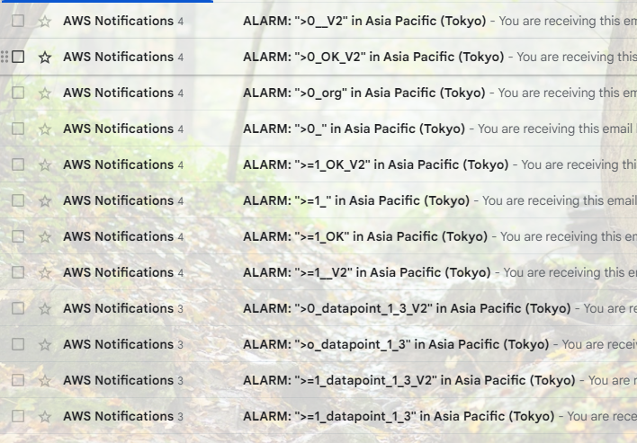

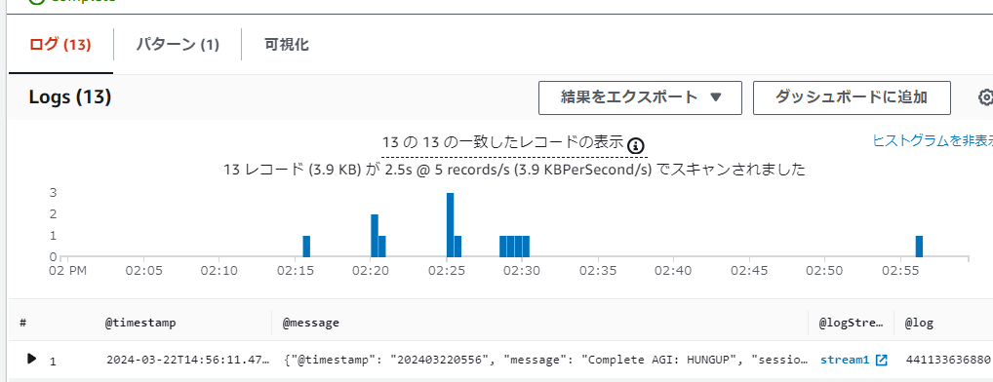
5回目

6回目

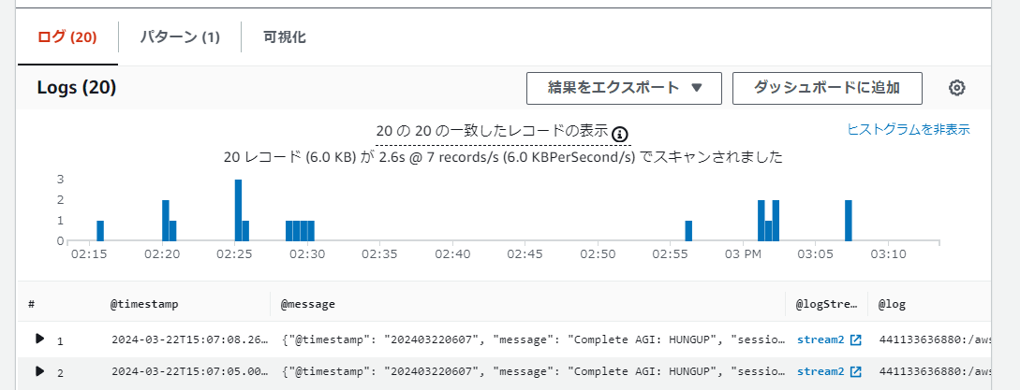
7回目

8回目

発報回数確認
